総括表
令和7年度交差点交通量調査報告書
交差点名 |  |  |  | №56 こどもの国西側 【Y-238】 |  |  |  |  | 調査年月日 |  |  | 2025-11-26 |  |  |  | 天候 | 晴 れ |  |  | 56
所在地 |  |  |  | 青葉区奈良町 |  |  |  |  | 調査時間帯 |  |  | 7:00～19:00（12時間合計） |  |  |  |  |  |  |  | こどもの国西側
 |  |  |  |  |  |  |  |  |  |  |  |  |  |  |  |  |  |  |  | Y-238
 |  |  |  |  |  |  |  |  |  |  |  |  |  |  |  |  |  |  |  | 青葉区奈良町
 |  |  |  |  |  |  |  |  |  |  |  |  |  |  |  |  |  |  |  | 2025-11-26
 |  |  |  |  |  |  |  |  |  |  |  |  |  |  |  |  |  |  |  | 晴 れ

こどもの国西側

出典：青葉区ガイドマップ

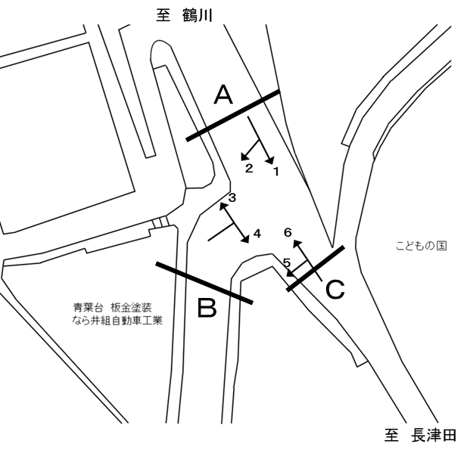

方向別交通量集計表
断面 | 方向 | 二輪車 | 乗用車 | バス | 小型 貨物車 | 大型 貨物車 | 大型計 | 小型計 | 合計 | 断面 | 方向 | 二輪車 | 乗用車 | バス | 小型 貨物車 | 大型 貨物車 | 大型計 | 小型計 | 合計
A | 1 | 259 | 3,485 | 132 | 775 | 259 | 391 | 4,260 | 4,651 | C | 5 | 24 | 360 | 3 | 60 | 11 | 14 | 420 | 434
 | 2 | 195 | 2,773 | 45 | 406 | 229 | 274 | 3,179 | 3,453 |  | 6 | 253 | 3,342 | 142 | 733 | 260 | 402 | 4,075 | 4,477

 | 計 | 454 | 6,258 | 177 | 1,181 | 488 | 665 | 7,439 | 8,104 |  | 計 | 277 | 3,702 | 145 | 793 | 271 | 416 | 4,495 | 4,911
B | 3 | 190 | 2,927 | 43 | 440 | 182 | 225 | 3,367 | 3,592
 | 4 | 12 | 248 | 0 | 31 | 8 | 8 | 279 | 287

 | 計 | 202 | 3,175 | 43 | 471 | 190 | 233 | 3,646 | 3,879

変動図
 | 調査年月日 | 調 査 方 向 案 内 図
 | 2025-11-26
 | 調査時間
 | 7：00～19：00（12時間）
 | 調査地点
 | №56 こどもの国西側 【Y-238】
 | 凡例
小型車
大型車混入率
大型車
 | 流入計Ａ（1+2） |  | 流入計Ａ（1+2） |  |  |  | 流出計Ａ（3+6） |  |  |  | 断面計Ａ
 |  |  |  | 小型車 | 大型車 | 大型車混入率 |  | 小型車 | 大型車 | 大型車混入率 |  | 小型車 | 大型車 | 大型車混入率
 |  |  | 7-8 | 718 | 60 | 7.7 | 7-8 | 630 | 65 | 9.4 | 7-8 | 1348 | 125 | 8.5
 |  |  | 8-9 | 633 | 65 | 9.3 | 8-9 | 656 | 63 | 8.8 | 8-9 | 1289 | 128 | 9.0
 |  |  | 9-10 | 625 | 84 | 11.8 | 9-10 | 616 | 63 | 9.3 | 9-10 | 1241 | 147 | 10.6
 |  |  | 10-11 | 578 | 64 | 10.0 | 10-11 | 536 | 58 | 9.8 | 10-11 | 1114 | 122 | 9.9
 |  |  | 11-12 | 629 | 58 | 8.4 | 11-12 | 565 | 79 | 12.3 | 11-12 | 1194 | 137 | 10.3
 |  |  | 12-13 | 570 | 64 | 10.1 | 12-13 | 599 | 46 | 7.1 | 12-13 | 1169 | 110 | 8.6
 |  |  | 13-14 | 573 | 48 | 7.7 | 13-14 | 597 | 47 | 7.3 | 13-14 | 1170 | 95 | 7.5
 |  |  | 14-15 | 561 | 58 | 9.4 | 14-15 | 582 | 49 | 7.8 | 14-15 | 1143 | 107 | 8.6
 |  |  | 15-16 | 633 | 59 | 8.5 | 15-16 | 626 | 52 | 7.7 | 15-16 | 1259 | 111 | 8.1
 |  |  | 16-17 | 637 | 40 | 5.9 | 16-17 | 676 | 40 | 5.6 | 16-17 | 1313 | 80 | 5.7
 |  |  | 17-18 | 681 | 32 | 4.5 | 17-18 | 705 | 36 | 4.9 | 17-18 | 1386 | 68 | 4.7
 |  |  | 18-19 | 601 | 33 | 5.2 | 18-19 | 654 | 29 | 4.2 | 18-19 | 1255 | 62 | 4.7
 | 流出計Ａ（3+6）

 | 断面計Ａ

自 動 車 交 通 量 時 間 変 動 図
 | 流入計Ｂ（3+4） |  | 流入計Ｂ（3+4） |  |  |  | 流出計Ｂ（2+5） |  |  |  | 断面計Ｂ
 |  |  |  | 小型車 | 大型車 | 大型車混入率 |  | 小型車 | 大型車 | 大型車混入率 |  | 小型車 | 大型車 | 大型車混入率
 |  |  | 7-8 | 297 | 26 | 8.0 | 7-8 | 263 | 22 | 7.7 | 7-8 | 560 | 48 | 7.9
 |  |  | 8-9 | 347 | 27 | 7.2 | 8-9 | 253 | 24 | 8.7 | 8-9 | 600 | 51 | 7.8
 |  |  | 9-10 | 331 | 26 | 7.3 | 9-10 | 293 | 37 | 11.2 | 9-10 | 624 | 63 | 9.2
 |  |  | 10-11 | 251 | 21 | 7.7 | 10-11 | 300 | 33 | 9.9 | 10-11 | 551 | 54 | 8.9
 |  |  | 11-12 | 304 | 29 | 8.7 | 11-12 | 327 | 31 | 8.7 | 11-12 | 631 | 60 | 8.7
 |  |  | 12-13 | 333 | 19 | 5.4 | 12-13 | 315 | 34 | 9.7 | 12-13 | 648 | 53 | 7.6
 |  |  | 13-14 | 298 | 16 | 5.1 | 13-14 | 290 | 22 | 7.1 | 13-14 | 588 | 38 | 6.1
 |  |  | 14-15 | 290 | 14 | 4.6 | 14-15 | 289 | 25 | 8.0 | 14-15 | 579 | 39 | 6.3
 |  |  | 15-16 | 303 | 24 | 7.3 | 15-16 | 313 | 26 | 7.7 | 15-16 | 616 | 50 | 7.5
 |  |  | 16-17 | 298 | 15 | 4.8 | 16-17 | 292 | 14 | 4.6 | 16-17 | 590 | 29 | 4.7
 |  |  | 17-18 | 303 | 11 | 3.5 | 17-18 | 323 | 7 | 2.1 | 17-18 | 626 | 18 | 2.8
 |  |  | 18-19 | 291 | 5 | 1.7 | 18-19 | 341 | 13 | 3.7 | 18-19 | 632 | 18 | 2.8
 | 流出計Ｂ（2+5）

 | 断面計Ｂ

自 動 車 交 通 量 時 間 変 動 図
 | 流入計Ｃ（5+6） |  | 流入計Ｃ（5+6） |  |  |  | 流出計Ｃ（1+4） |  |  |  | 断面計Ｃ
 |  |  |  | 小型車 | 大型車 | 大型車混入率 |  | 小型車 | 大型車 | 大型車混入率 |  | 小型車 | 大型車 | 大型車混入率
 |  |  | 7-8 | 368 | 39 | 9.6 | 7-8 | 490 | 38 | 7.2 | 7-8 | 858 | 77 | 8.2
 |  |  | 8-9 | 368 | 40 | 9.8 | 8-9 | 439 | 45 | 9.3 | 8-9 | 807 | 85 | 9.5
 |  |  | 9-10 | 356 | 41 | 10.3 | 9-10 | 403 | 51 | 11.2 | 9-10 | 759 | 92 | 10.8
 |  |  | 10-11 | 325 | 41 | 11.2 | 10-11 | 318 | 35 | 9.9 | 10-11 | 643 | 76 | 10.6
 |  |  | 11-12 | 316 | 55 | 14.8 | 11-12 | 357 | 32 | 8.2 | 11-12 | 673 | 87 | 11.4
 |  |  | 12-13 | 355 | 27 | 7.1 | 12-13 | 344 | 30 | 8.0 | 12-13 | 699 | 57 | 7.5
 |  |  | 13-14 | 357 | 32 | 8.2 | 13-14 | 341 | 27 | 7.3 | 13-14 | 698 | 59 | 7.8
 |  |  | 14-15 | 348 | 36 | 9.4 | 14-15 | 328 | 34 | 9.4 | 14-15 | 676 | 70 | 9.4
 |  |  | 15-16 | 377 | 29 | 7.1 | 15-16 | 374 | 34 | 8.3 | 15-16 | 751 | 63 | 7.7
 |  |  | 16-17 | 434 | 26 | 5.7 | 16-17 | 401 | 27 | 6.3 | 16-17 | 835 | 53 | 6.0
 |  |  | 17-18 | 465 | 25 | 5.1 | 17-18 | 421 | 25 | 5.6 | 17-18 | 886 | 50 | 5.3
 |  |  | 18-19 | 426 | 25 | 5.5 | 18-19 | 323 | 21 | 6.1 | 18-19 | 749 | 46 | 5.8
 | 流出計Ｃ（1+4）

 | 断面計Ｃ

自 動 車 交 通 量 時 間 変 動 図

